2023_03_data
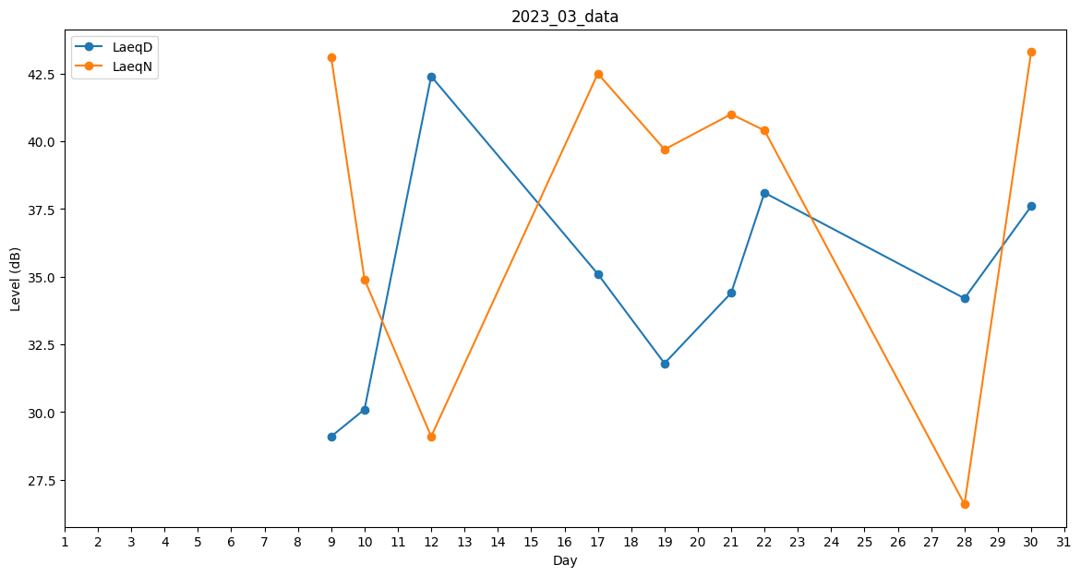
Day | LaeqD | LaeqN
1 | 0 | 0
2 | 0 | 0
3 | 0 | 0
4 | 39.8 | 0
5 | 0 | 0
6 | 0 | 0
7 | 39.4 | 0
8 | 0 | 41.4
9 | 29.1 | 43.1
10 | 30.1 | 34.9
11 | 41.1 | 0
12 | 42.4 | 29.1
13 | 29.9 | 0
14 | 29 | 0
15 | 0 | 31.6
16 | 0 | 34.2
17 | 35.1 | 42.5
18 | 0 | 36.3
19 | 31.8 | 39.7
20 | 33.8 | 0
21 | 34.4 | 41
22 | 38.1 | 40.4
23 | 0 | 0
24 | 0 | 0
25 | 33.8 | 0
26 | 33.8 | 0
27 | 39.9 | 0
28 | 34.2 | 26.6
29 | 0 | 0
30 | 37.6 | 43.3
31 | 0 | 41.4

